Cevap5
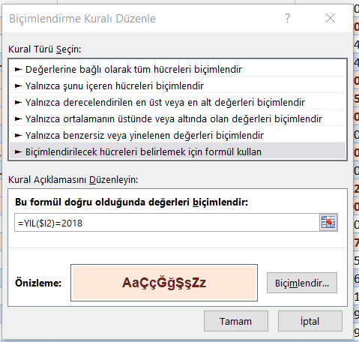

Cevap4
Satır Etiketleri | Toplam Çek Tutarı
Abdullah Aykol | 65500
Akgün Değirmencioğlu | 71000
Belgin Aksan | 103450
Bilge Yılmaz | 28116
Derya Uzun | 69050
Ece Yılmaz | 19100
Eyüp Aksan | 44335
Fatih Akşan | 71200
Ferhat Türkmen | 71500
Galip Çon | 80400
Haşem Şahan | 118850
Hüseyin Pakdoğan | 81650
Jale Erdoğan | 88950
Kemal Şen | 39900
Metin Kandiş | 72075
Mustafa Kıvrak | 30339
Mustafa Tütüncü | 33485
Ömer Saygın | 101000
Şener Şakır | 28500
Turgay Üçyıldız | 85090
Yavuzalp Pekel | 43882
Genel Toplam | 1347372

Hedef Ara-1
 | ürün |  | Soru: toplam kazancı 800 TL yapmak için kaç adet satmalıyız
satış adedi | 11.111111111
ürün fiyatı | 80
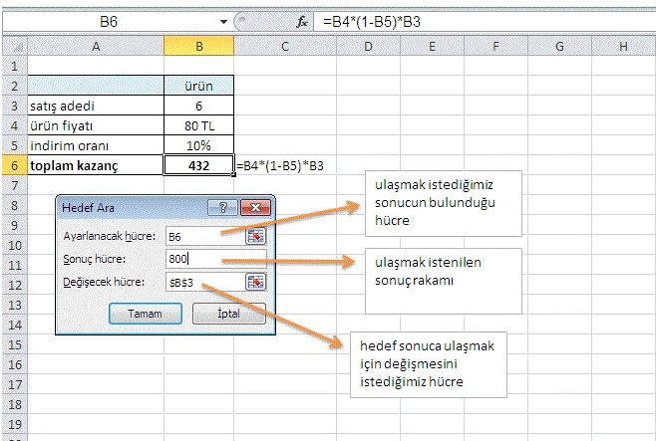
indirim oranı | 10%
toplam kazanç | 800 | =B4*(1-B5)*B3

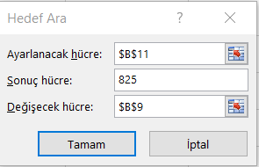
Dolar Kuru | 7.2727272849 |  | Soru: 825 dolar alabilmek için dolar kuru ne olmalıdır?
Kasa | 6000
Dolar | 824.99999862

VeriTablosu-2
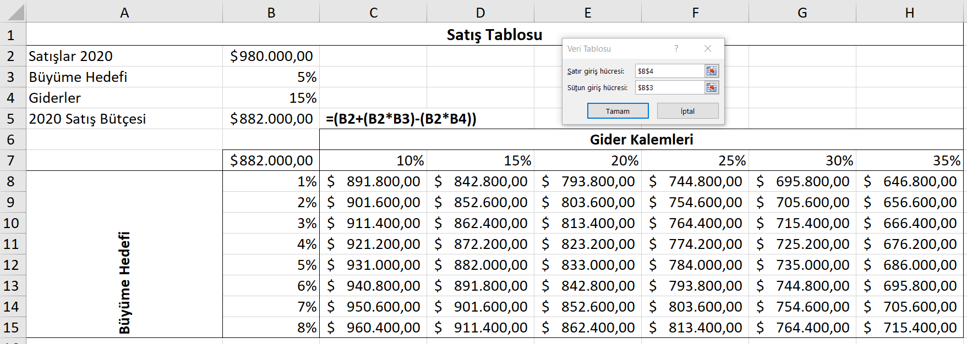
Satış Tablosu
Satışlar 2020 | $980,000.00
Büyüme Hedefi | 5%
Giderler | 15%
2020 Satış Bütçesi | $882,000.00 | =(B2+(B2*B3)-(B2*B4))
 |  | Gider Kalemleri
 | $882,000.00 | 10% | 15% | 20% | 25% | 30% | 35%
Büyüme Hedefi | 1% | $891,800.00 | $842,800.00 | $793,800.00 | $744,800.00 | $695,800.00 | $646,800.00
 | 2% | $901,600.00 | $852,600.00 | $803,600.00 | $754,600.00 | $705,600.00 | $656,600.00
 | 3% | $911,400.00 | $862,400.00 | $813,400.00 | $764,400.00 | $715,400.00 | $666,400.00
 | 4% | $921,200.00 | $872,200.00 | $823,200.00 | $774,200.00 | $725,200.00 | $676,200.00
 | 5% | $931,000.00 | $882,000.00 | $833,000.00 | $784,000.00 | $735,000.00 | $686,000.00
 | 6% | $940,800.00 | $891,800.00 | $842,800.00 | $793,800.00 | $744,800.00 | $695,800.00
 | 7% | $950,600.00 | $901,600.00 | $852,600.00 | $803,600.00 | $754,600.00 | $705,600.00
 | 8% | $960,400.00 | $911,400.00 | $862,400.00 | $813,400.00 | $764,400.00 | $715,400.00

Veri Tablosu
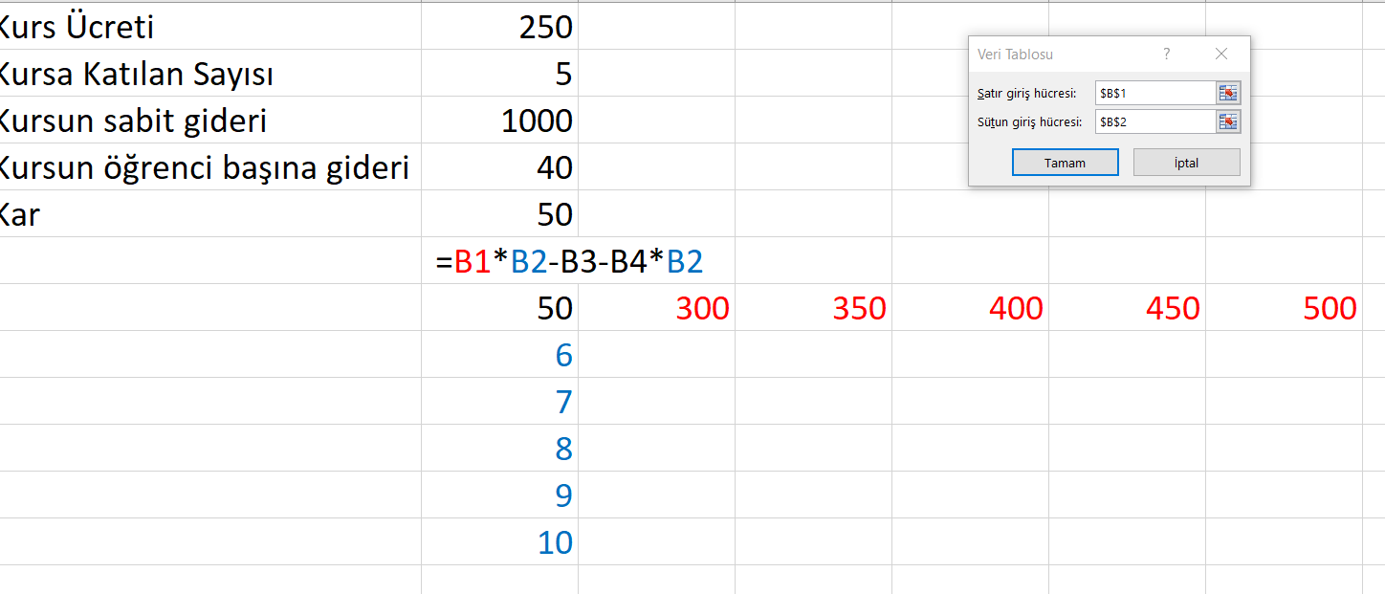
Kurs Ücreti | 250
Kursa Katılan Sayısı | 5
Kursun sabit gideri | 1000
Kursun öğrenci başına gideri | 40
Kar | 50
 | =B1*B2-B3-B4*B2
 | 50 | 300 | 350 | 400 | 450 | 500
 | 6 | 560 | 860 | 1160 | 1460 | 1760
 | 7 | 820 | 1170 | 1520 | 1870 | 2220
 | 8 | 1080 | 1480 | 1880 | 2280 | 2680
 | 9 | 1340 | 1790 | 2240 | 2690 | 3140
 | 10 | 1600 | 2100 | 2600 | 3100 | 3600

Metni sütunlara dönüştür
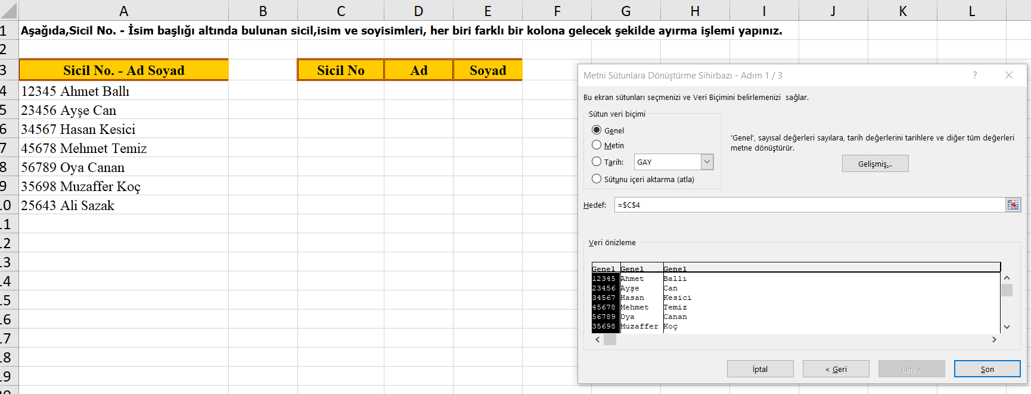
Aşağıda,Sicil No. - İsim başlığı altında bulunan sicil,isim ve soyisimleri, her biri farklı bir kolona gelecek şekilde ayırma işlemi yapınız.

Sicil No. - Ad Soyad | Sicil No | Ad | Soyad
12345 Ahmet Ballı | 12345 | Ahmet | Ballı
23456 Ayşe Can | 23456 | Ayşe | Can
34567 Hasan Kesici | 34567 | Hasan | Kesici
45678 Mehmet Temiz | 45678 | Mehmet | Temiz
56789 Oya Canan | 56789 | Oya | Canan
35698 Muzaffer Koç | 35698 | Muzaffer | Koç
25643 Ali Sazak | 25643 | Ali | Sazak

Cevap15 Veri Doğrulama
Data'dan validation komutunu kullanarak, renkli olarak belirtilen bölgelere, verilen kriterlere uygun bilgi girilmesini sağlayın.

Cumhuriyet | Radikal | 2020-01-05 | 123456
Günaydın
Hürriyet
Milliyet
Radikal
Sabah
Yeni Asır

Sadece yukarıda belirtilen gazeteler yazılabilsin. Farklı bilgi girildiğinde uyarı mesajı çıkmasını sağlayın.
Sadece 01/06/1999 ile 30/06/1999 tarihleri arasında bilgi girilebilsin. Farklı tarih girildiğinde uyarı mesajı çıkmasını sağlayın.
En fazla 6 karakter uzunluğunda bilgi girilmesini sağlayın. Daha fazla karakter girildiğinde mesajla bizi uyarsın.

Veri Doğrulama-2
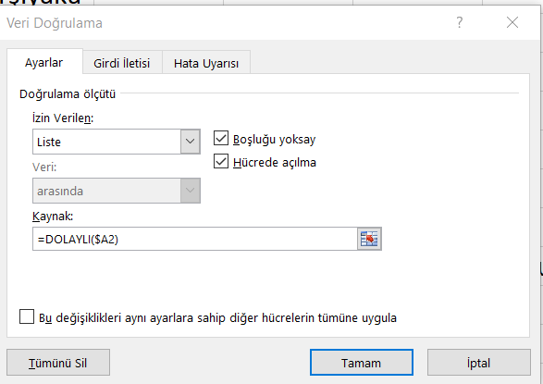
Şehir | İlçe | Ankara | İstanbul | İzmir
Ankara | Keçiören | Keçiören | Kadıköy | Karşıyaka
Ankara | Çankaya | Çankaya | Üsküdar | Konak
İzmir |  | Yenimahalle | Beşiktaş | Buca
İstanbul |  | Mamak | Ümraniye | Bornova
İzmir |  | Ayaş | Beykoz
Ankara |  |  | Sarıyer
İstanbul
Ankara |  | aralıklara alanlara isim vermek için Formüller menüsü-->Seçimden oluştur, Ad Tanımla
İzmir
 |  | DOLAYLI fonksiyonu isimden aralığa dönüştürür
 |  | ANKARA --> F2:F6

Iki_Eksen

Meşrubat_Sıcaklık
 | Ortalama Sıcaklık | Meşrubat Satışları (bin TL) | Çay, Kahve Satışları (bin TL)
2013-01-01 | 6.6 | 240 | 319
2013-02-01 | 6.6 | 252 | 286
2013-03-01 | 8.4 | 280 | 279
2013-04-01 | 12.7 | 288 | 266
2013-05-01 | 17.4 | 440 | 234
2013-06-01 | 22.1 | 710 | 194
2013-07-01 | 24.5 | 960 | 128
2013-08-01 | 24.2 | 986 | 131
2013-09-01 | 20.8 | 834 | 160
2013-10-01 | 16.4 | 668 | 209
2013-11-01 | 11.9 | 435 | 235
2013-12-01 | 8.5 | 384 | 294
 |  |  |  | Copyright © Okan Emir 2013

